formulaire
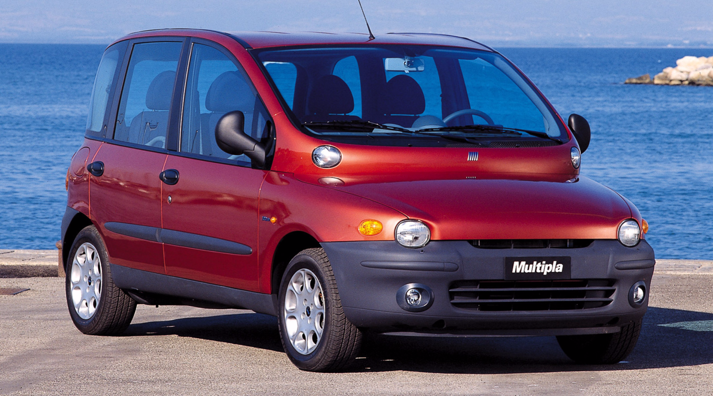

dashboard
 | Nombre
abarth | 2
alfa romeo | 8
audi | 26
bmw | 20
citroen | 1862
dacia | 35
ds | 355
fiat | 66
ford | 70
hyundai | 24
iveco | 1
jaguar | 4
jeep | 12
kia | 40
land rover | 10
lexus | 2
mazda | 6
mercedes | 22
mini | 26
mitsubishi | 2
nissan | 46
opel | 339
peugeot | 3208
renault | 181
seat | 14
skoda | 15
suzuki | 12
toyota | 38
volkswagen | 74
volvo | 13
 | Moyenne prix
abarth | 20,340 €
alfa romeo | 27,439 €
audi | 28,992 €
bmw | 25,671 €
citroen | 21,958 €
dacia | 14,660 €
ds | 33,022 €
fiat | 16,637 €
ford | 17,117 €
hyundai | 20,757 €
iveco | 29,980 €
jaguar | 26,688 €
jeep | 22,653 €
kia | 18,271 €
land rover | 37,332 €
lexus | 29,090 €
mazda | 20,003 €
mercedes | 30,142 €
mini | 20,481 €
mitsubishi | 17,891 €
nissan | 17,521 €
opel | 19,286 €
peugeot | 23,796 €
renault | 16,417 €
seat | 17,601 €
skoda | 25,256 €
suzuki | 16,154 €
toyota | 19,425 €
volkswagen | 22,509 €
volvo | 29,979 €
Marque | Nombre | Moyenne prix | Marque | ds
abarth | 2 | 20,340 € | Quantité de la marque dans la base de données | 355
alfa romeo | 8 | 27,439 € | Répartition de la marque dans la BDD | 5.4%
audi | 26 | 28,992 € | Moyenne du prix de la marque | 33,022 €
bmw | 20 | 25,671 € | Prix estimé de la voiture | 10,000 € | <- A REMPLACER PAR LA PRÉVISION ⚠️
citroen | 1862 | 21,958 € | Pourcentage du prix par rapport au prix moyen | 30%
dacia | 35 | 14,660 €
ds | 355 | 33,022 € | Le prix estimé de votre voiture est à 30 % du prix moyen de la marque ds
fiat | 66 | 16,637 €
ford | 70 | 17,117 €
hyundai | 24 | 20,757 €
iveco | 1 | 29,980 €
jaguar | 4 | 26,688 €
jeep | 12 | 22,653 €
kia | 40 | 18,271 €
land rover | 10 | 37,332 €
lexus | 2 | 29,090 €
mazda | 6 | 20,003 €
mercedes | 22 | 30,142 €
mini | 26 | 20,481 €
mitsubishi | 2 | 17,891 €
nissan | 46 | 17,521 €
opel | 339 | 19,286 €
peugeot | 3208 | 23,796 €
renault | 181 | 16,417 €
seat | 14 | 17,601 €
skoda | 15 | 25,256 €
suzuki | 12 | 16,154 €
toyota | 38 | 19,425 €
volkswagen | 74 | 22,509 €
volvo | 13 | 29,979 €

Total | 6533

